Free Fold Short
Расчет веса фасада для подъемного механизма Free fold Short |  |  |  | Подбор Механизма Free Fold Short

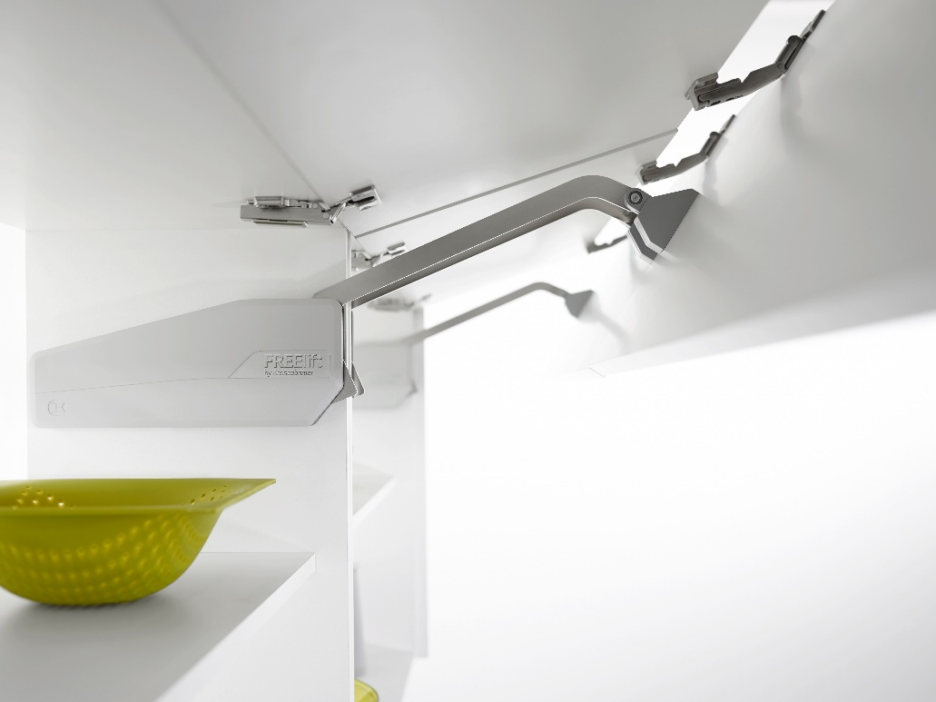
Ввведите параметры фасада в милимметрах (расчет производится автоматически при вводе параметров фасада)

Шаг 1: Заполните данные по высоте и ширине фасада
Высота, мм |  | Рекомендованная высота, мм | Ширина, мм
800 |  | 520-1010 мм | 600
 | Фактическая площадь фасада, м²
 | 0.48
Шаг 2: Выберите материал фасада | Материал | Плотность, кг/м₃ | Вес фасада, кг
 | МДФ 16мм | 760 | 5.84
 | МДФ 18 мм | 760 | 6.57
 | ДСП 16мм | 680 | 5.22
 | ДСП 18мм | 680 | 5.88 | Петля средняя междверная |  | 2715590006
 | Ель 16мм | 450 | 3.46 | Крышки | антрацит | 2720317500 | Крышка декоративная, лев/прав, ФриФолд Шорт, Комплект, цвет АНТРАЦИТ, (2720317500)
 | Ель 18мм | 450 | 3.89 |  | серый | 2720317035 | Крышка декоративная, лев/прав, ФриФолд Шорт, Комплект, цвет СЕРЫЙ (2720317035)
 | Ива 16мм | 460 | 3.53 |  | белый | 2720319966 | Крышка декоративная, лев/прав, ФриФолд Шорт, Комплект, цвет БЕЛЫЙ (2720319966)
 | Ива 18мм | 460 | 3.97 | Шаг 3: Механизм согласно весу фасада
 | Ольха 16мм | 550 | 4.22 |  | Вес фасада, кг
 | Ольха 18мм | 550 | 4.75 | Высота корпуса, мм | Вес фасада с ручкой, кг | Артикул комплекта рычагов | Название
 | Осина 16мм | 510 | 3.92 | 580-650 | 2,1-3,9 | 2720090006 | ФриФолд Шорт, E1fs, Комплект H580 - 650 мм, 2, 1 - 3, 9кг (2720090006)
 | Осина 18мм | 510 | 4.41 | 580-650 | 4,1-8,6 | 2720100006 | ФриФолд Шорт, E3fs, Комплект H580 - 650 мм, 4, 1 - 8, 6кг (2720100006)
 | Сосна 16мм | 520 | 3.99 | 580-650 | 6,8-12,5 | 2720110006 | ФриФолд Шорт, E4fs, Комплект H580 - 650 мм, 6, 8 - 12, 5кг (2720110006)
 | Сосна 18мм | 520 | 4.49 | 580-650 | 10,5-17,3 | 2720120006 | ФриФолд Шорт, E5fs, Комплект H580 - 650 мм, 10, 5 - 17, 3кг (2720120006)
 | Липа 16мм | 530 | 4.07 | 650-730 | 2,0-3,5 | 2720130006 | ФриФолд Шорт, F1fs, Комплект H650 - 730 мм, 2, 0 - 3, 5кг (2720130006)
 | Липа 18мм | 530 | 4.58 | 650-730 | 4,0-7,4 | 2720140006 | ФриФолд Шорт, F3fs, Комплект H650 - 730 мм, 4, 0 - 7, 4кг (2720140006)
 | Вишня 16мм | 660 | 5.07 | 650-730 | 7,0-11,9 | 2720150006 | ФриФолд Шорт, F4fs, Комплект H650 - 730 мм, 7, 0 - 11, 9кг (2720150006)
 | Вишня 18мм | 660 | 5.70 | 650-730 | 10,2-17,2 | 2720160006 | ФриФолд Шорт, F5fs, Комплект H650 - 730 мм, 10, 2 - 17, 2кг (2720160006)
 | Береза 16мм | 650 | 4.99 | 710-790 | 3,7-6,3 | 2720170006 | ФриФолд Шорт, G3fs, Комплект H710 - 790 мм, 3, 7 - 6, 3кг (2720170006)
 | Береза 18мм | 650 | 5.62 | 710-790 | 6,2-10,8 | 2720180006 | ФриФолд Шорт, G4fs, Комплект H710 - 790 мм, 6, 2 - 10, 8кг (2720180006)
 | Лиственница 16мм | 660 | 5.07 | 710-790 | 8,5-14,5 | 2720190006 | ФриФолд Шорт, G5fs, Комплект H710 - 790 мм, 8, 5 - 14, 5кг (2720190006)
 | Лиственница 18мм | 660 | 5.70 | 770-840 | 3,6-6,1 | 2720200006 | ФриФолд Шорт, H3fs, Комплект H770 - 840 мм, 3, 6 - 6, 1кг (2720200006)
 | Дуб 16мм | 690 | 5.30 | 770-840 | 5,0-9,9 | 2720210006 | ФриФолд Шорт, H4fs, Комплект H770 - 840 мм, 5, 0 - 9, 9кг (2720210006)
 | Дуб 18мм | 690 | 5.96 | 770-840 | 7,6-14,6 | 2720220006 | ФриФолд Шорт, H5fs, Комплект H770 - 840 мм, 7, 6 - 14, 6кг (2720220006)
 | Ясень 16мм | 750 | 5.76 | 770-840 | 10,5-20,9 | 2721030006 | ФриФолд Шорт, H6fs, Комплект H770 - 840 мм, 10, 5 - 20, 9кг (2721030006)
 | Ясень 18мм | 750 | 6.48 | 840-910 | 4,7-8,9 | 2720230006 | ФриФолд Шорт, I4fs, Комплект H840 - 910 мм, 4, 7 - 8, 9кг (2720230006)
 | Граб 16мм | 800 | 6.14 | 840-910 | 7,0-12,3 | 2720240006 | ФриФолд Шорт, I5fs, Комплект H840 - 910 мм, 7, 0 - 12, 3кг (2720240006)
 | Граб 18мм | 800 | 6.91 | 840-910 | 10,0-20,0 | 2721040006 | ФриФолд Шорт, I6fs, Комплект H840 - 910 мм, 10, 0 - 20, 0кг (2721040006)
 | Яблоня 16мм | 900 | 6.91 | 910-970 | 4,8-8,1 | 2720250006 | ФриФолд Шорт, J4fs, Комплект H910 - 970 мм, 4, 8 - 8, 1кг (2720250006)
 | Яблоня 18мм | 900 | 7.78 | 910-970 | 6,5-11,5 | 2720260006 | ФриФолд Шорт, J5fs, Комплект H910 - 970 мм, 6, 5 - 11, 5кг (2720260006)
 | Алюминиевые рамки со стеклом 4мм | 2500 | 5.34 | 910-970 | 8,9-16,8 | 2721050006 | ФриФолд Шорт, J6fs, Комплект H910 - 970 мм, 8, 9 - 16, 8кг (2721050006)
 |  |  |  | 960-1010 | 4,6-8,3 | 2720270006 | ФриФолд Шорт, K4fs, Комплект H960 - 1010 мм, 4, 6 - 8, 3кг (2720280006)
 |  |  |  | 960-1010 | 6,5-10,7 | 2720280006 | ФриФолд Шорт, K5fs, Комплект H960 - 1010 мм, 6, 5 - 10, 7кг (2720280006)
 |  |  |  | 960-1010 | 8,4-16,6 | 2721060006 | ФриФолд Шорт, K6fs, Комплект H960 - 1010 мм, 8, 4 - 16, 6кг (2721060006)
 |  |  |  | 1000-1040 | 4,1-7,4 | 2720290006 | ФриФолд Шорт, L4fs, Комплект H1000 - 1040 мм, 4, 1 - 7, 4кг (2720290006)
 |  |  |  | 1000-1040 | 5,8-10,2 | 2720300006 | ФриФолд Шорт, L5fs, Комплект H1000 - 1040 мм, 5, 8 - 10, 2кг (2720300006)
 |  |  |  | 1000-1040 | 9,1-16,5 | 2721070006 | ФриФолд Шорт, L6fs, Комплект H1000 - 1040 мм, 9, 1 - 16, 5кг (2721070006)
 |  |  |  |  |  | 2718510006 | Адаптер алюм. рамка 20 мм. ФриФолд/ФриЛайт/ 10 компл/уп. (2718510006)
 |  |  |  |  |  | 2719587040 | Ограничитель угла 90 гр. ФриФолд (2719587040)

